Worksheet
 | Alklima B.V.
 | Van Hennaertweg 29
 | 2952 CA Alblasserdam
 | NEDERLAND
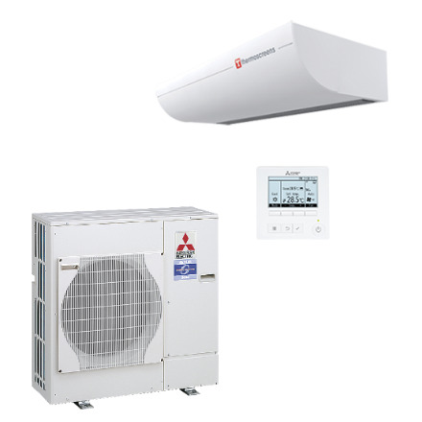
Code | HX2 1000-ZRP71S SET
Product | Luchtgordijn vrijhangend inclusief Mr. Slim (3,2m)

Vermogen & prestaties
Naam |  | Waarde | Eenheid
Koelcapaciteit |  | 0.00 - 6.80 | kW
Verwarmingscapaciteit |  | 0.00 - 8.30 | kW

Elektrische gegevens
Naam |  | Waarde | Eenheid
Voeding, fase & frequentie |  | 230V / 1~N+a / 50 Hz
Afzekering apparaat |  | 20 | A

Technische gegevens
Naam |  | Waarde | Eenheid
Type koudemiddel (GWP) |  | R410a (2088)
Koudemiddelinhoud |  | 3.5 | kg
Max. leidinglengte |  | 50 | m
Max. hoogteverschil |  | 30 | m
Aantal ventilatiesnelheden |  | 3
Luchtdebiet koelen |  | 900.00 - 1310.00 | m³/h
Luchtdebiet verwarmen |  | 900.00 - 1310.00 | m³/h
Bedrijfstemperatuur koelen (Dry Bulb) |  | -15.00 - 46.00 | °C
Bedrijfstemperatuur verwarmen (Wet Bulb) |  | -20.00 - 21.00 | °C

Geluidsprestaties
Naam |  | Waarde | Eenheid
Geluidsdrukniveau binnenunit koelen |  | 45.00 - 53.00 | dB(A)
Geluidsdrukniveau binnenunit verwarmen |  | 45.00 - 53.00 | dB(A)
Geluidsdrukniveau buitenunit koelen |  | 44.00 - 47.00 | dB(A)
Geluidsdrukniveau buitenunit verwarmen |  | 0.00 - 48.00 | dB(A)
Geluidsniveau buitenunit (bij nachtverlaging op 1m) |  | 44 | dB(A)
Geluidsvermogenniveau buitenunit |  | 0.00 - 67.00 | dB(A)

Afmetingen & aansluitingen
Naam |  | Waarde | Eenheid
Koelleiding diameters |  | 3/8" - 5/8"
Afmetingen binnen-unit (HxBxD) |  | 306 x 1243 x 734 | mm
Gewicht binnenunit |  | 102 | kg
Uitwendige buisdiameter condensafvoer |  | 20 | mm
Afmetingen buiten-unit (HxBxD) |  | 943 × 950 × 330 | mm
Gewicht buitenunit |  | 70 | kg

Uitvoering & werking
Naam |  | Waarde | Eenheid
Werkingsprincipe |  | Koelen en verwarmen
Model (binnenunit) |  | Plafondonderbouw
Kleur binnenunit |  | Wit
Inverter gestuurd |  | Ja
Met draadloze afstandsbediening |  | Nee
Met afstandsbediening |  | Ja
Met klokprogramma/timer |  | Ja
Met luchtzuiveringsfilter |  | Ja
Met geurfilter |  | Nee
Binnenunit met buitenluchtaansluiting |  | Nee

Overige gegevens
Naam |  | Waarde | Eenheid
Ontvochtigingscapaciteit |  | 4.9 | l/h

